Evidencia01
Evidencias de Casos de Pruebas

Identificación del Caso de Prueba 01

Código del Caso de Prueba | Nombre del Caso de Prueba | Prueba Ejecutada
1 | Ingresar correo electrónico y contraseña correctamente

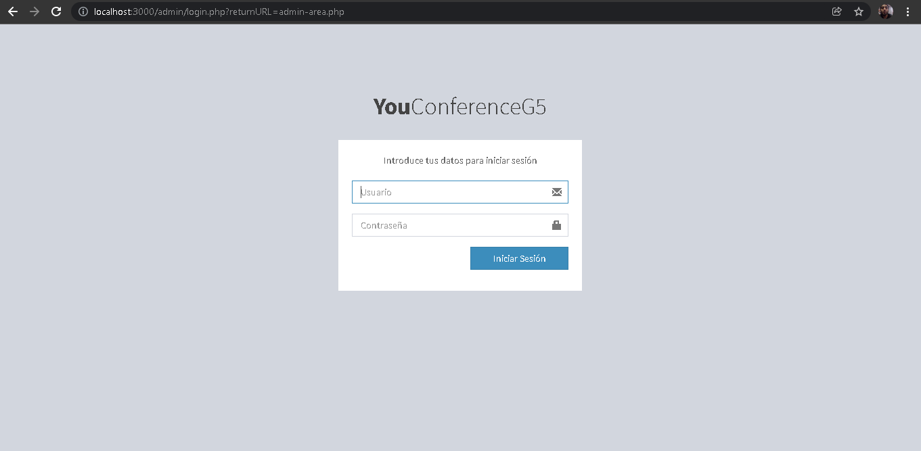 1. Ingresar a la dirección del sitio

 2. Ingresar correo electrónico correcto e ingresar contraseña correcta

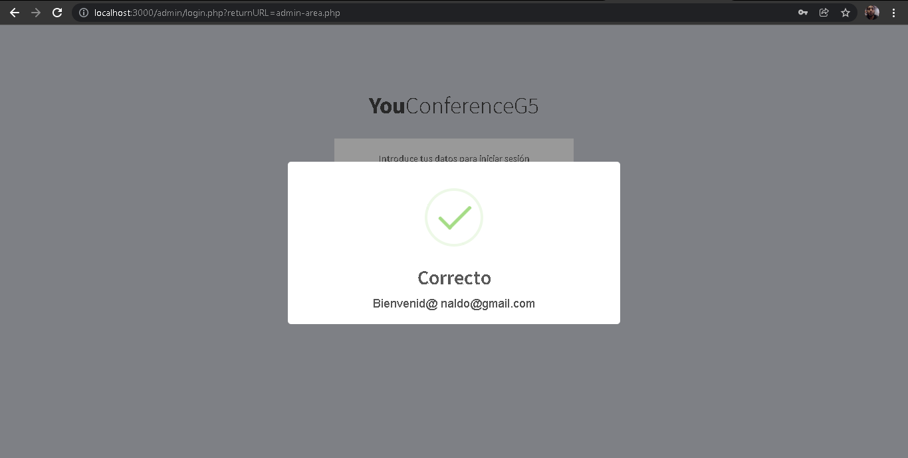 3. Seleccionar botón Iniciar Sesión

Evidencia02
Evidencias de Casos de Pruebas

Identificación del Caso de Prueba 01

Código del Caso de Prueba | Nombre del Caso de Prueba | Prueba Ejecutada
2 | Ingresar correo electrónico erróneo y contraseña correcta

1. Ingresar a la dirección del sitio

2. Ingresar correo electrónico erroneo e ingresar contraseña correcta

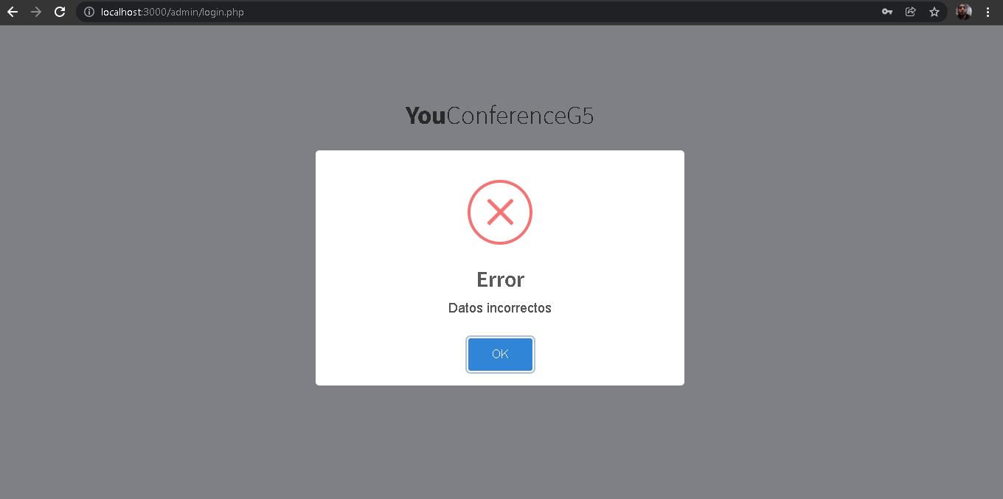 3. Seleccionar botón Iniciar Sesión

Evidencia03
Evidencias de Casos de Pruebas

Identificación del Caso de Prueba 01

Código del Caso de Prueba | Nombre del Caso de Prueba | Prueba Ejecutada
3 | No ingresar un correo electrónico como usuario y contraseña correcta

1. Ingresar a la dirección del sitio

2. Ingresar correo electrónico erroneo e ingresar contraseña correcta

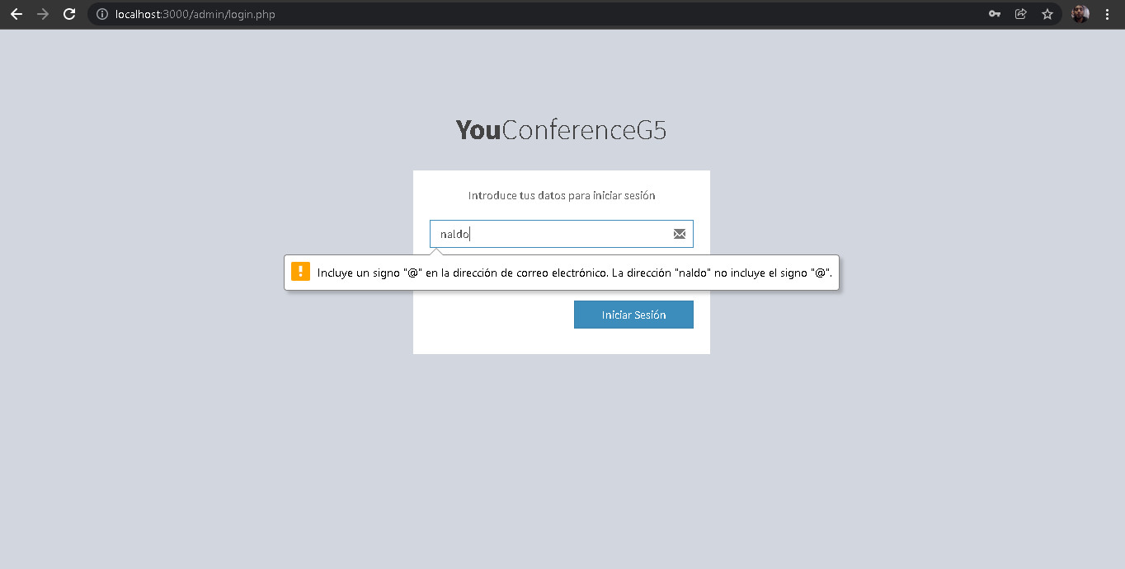 3. No Ingresar un correo electrónico como usuario e ingresar contraseña correcta

Evidencia04
Evidencias de Casos de Pruebas

Identificación del Caso de Prueba 01

Código del Caso de Prueba | Nombre del Caso de Prueba | Prueba Ejecutada
4 | Registro de usuario administrador exitoso

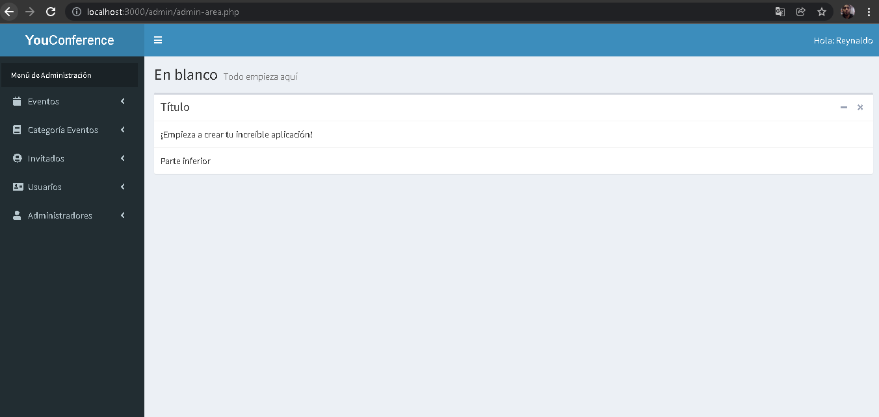 1.Abir la aplicación YouConference

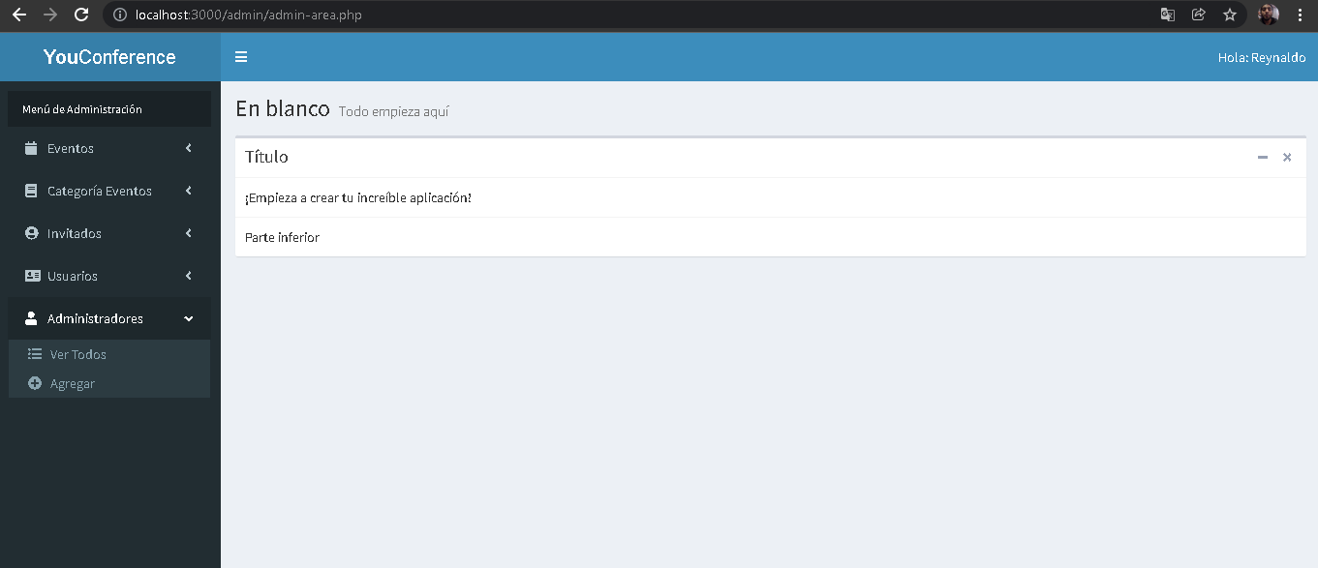 2.- Seleccionar la opción administradores

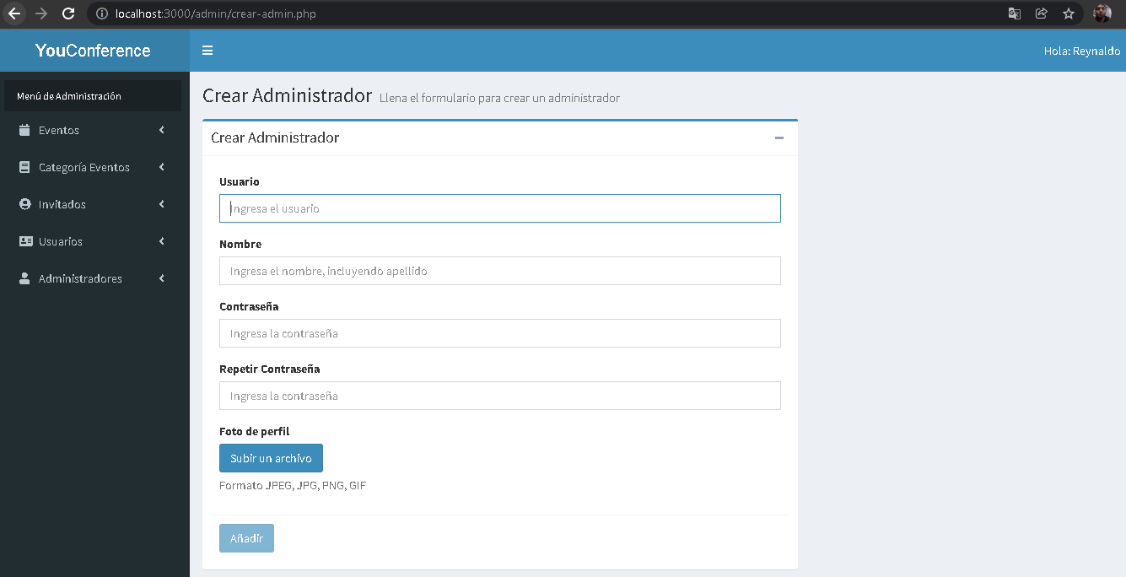 3. Seleccionar la opción de "Agregar"

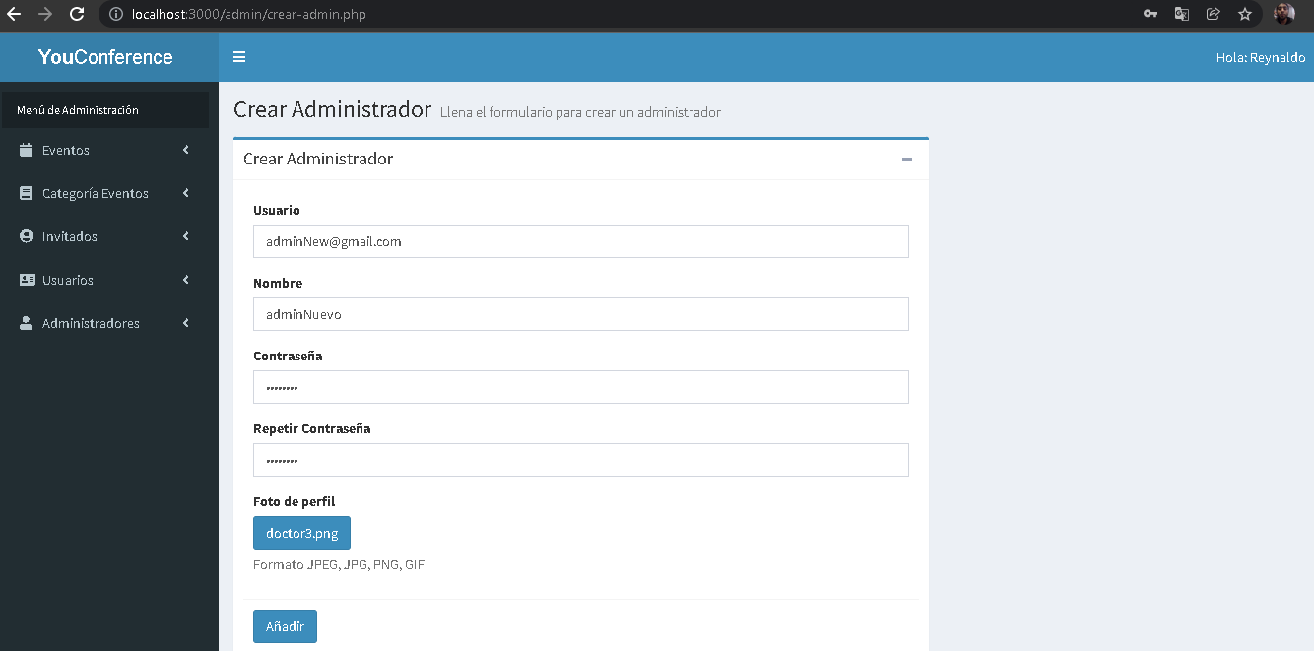 4. Ingresar correctamente todos los campos del formulario

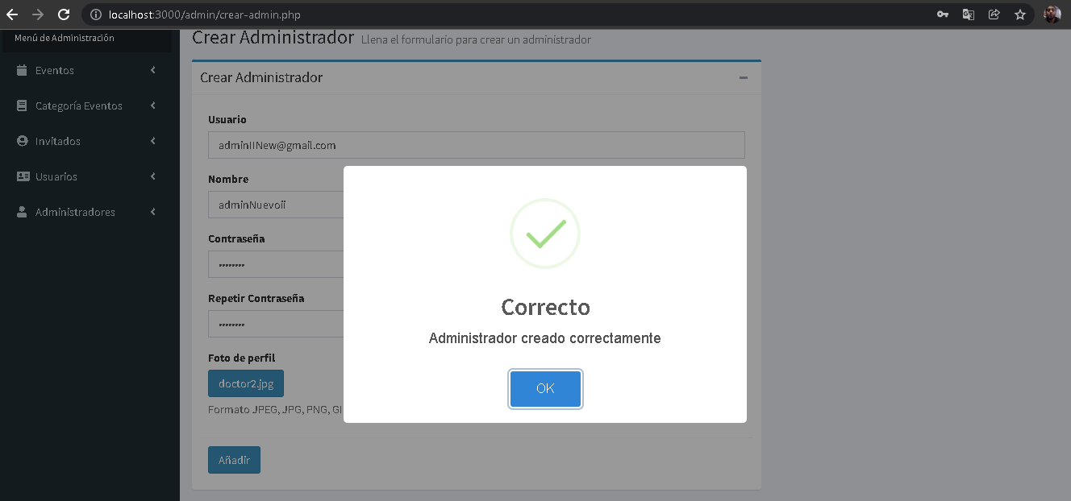 5.Seleccionar botón Añadir

Evidencia05
Evidencias de Casos de Pruebas

Identificación del Caso de Prueba 01

Código del Caso de Prueba | Nombre del Caso de Prueba | Prueba Ejecutada
5 | Registro de usuario administrador campos vacíos

1.Abir la aplicación YouConference

2.- Seleccionar la opción administradores

3. Seleccionar la opción de "Agregar"

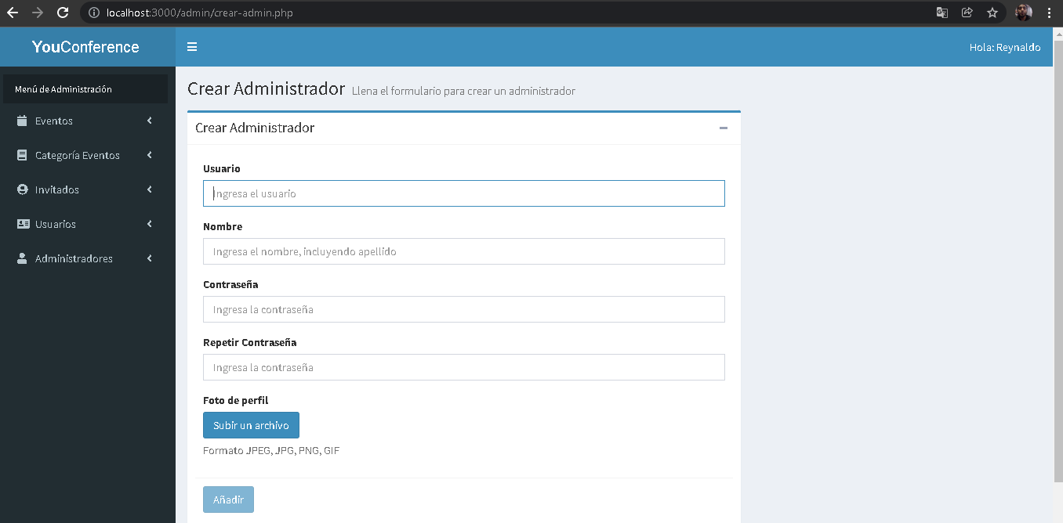 4.Dejar los campos vacios

5.Seleccionar botón Añadir

Evidencia06
Evidencias de Casos de Pruebas

Identificación del Caso de Prueba 01

Código del Caso de Prueba | Nombre del Caso de Prueba | Prueba Ejecutada
6 | Registro de invitado exitoso

1.Abir la aplicación YouConference

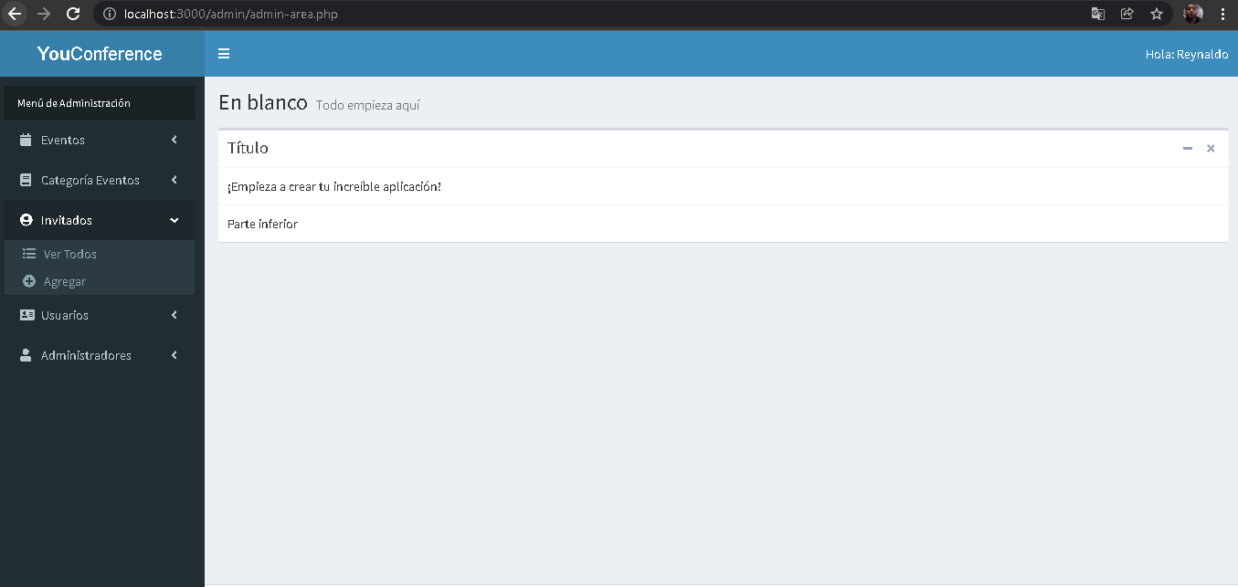 2.- Seleccionar la opción invitados

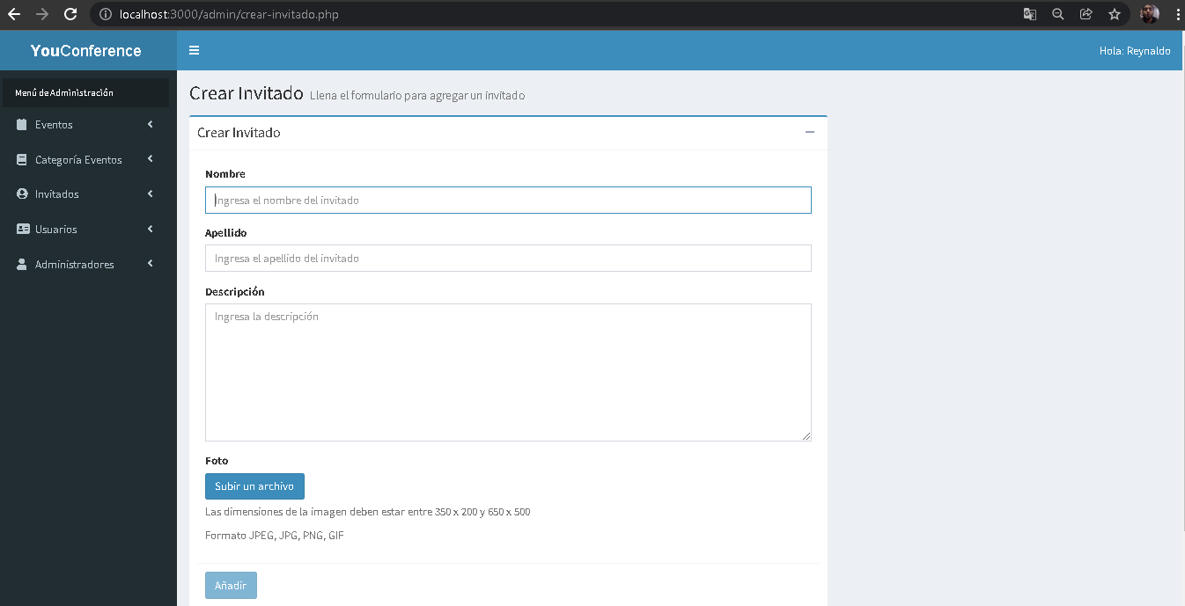 3. Seleccionar la opción de "Agregar"

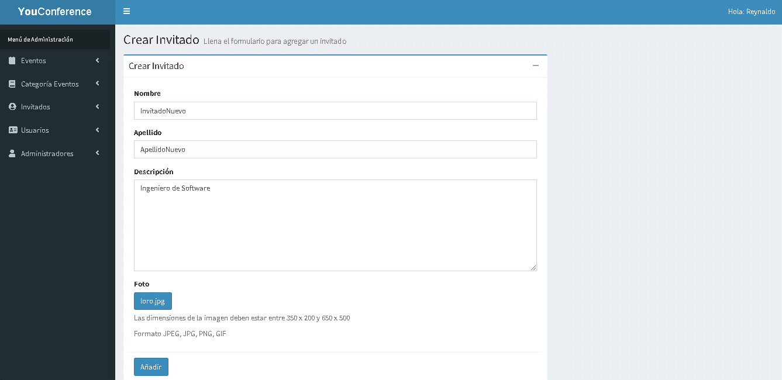 4. Ingresar correctamente todos los campos del formulario

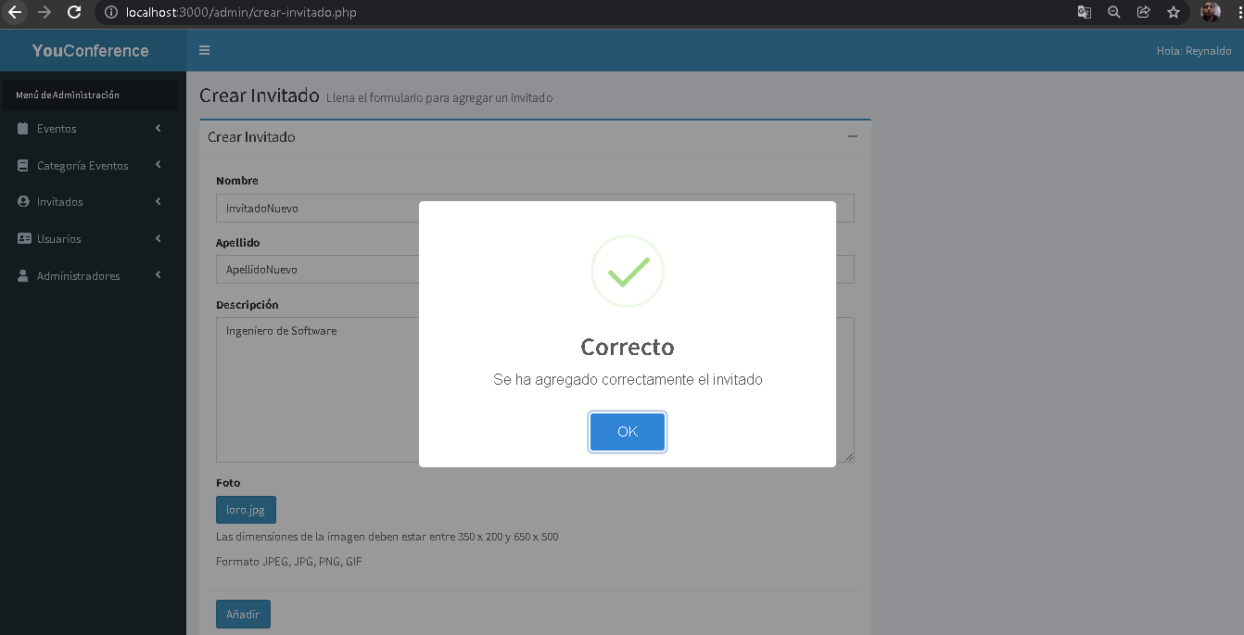 5.Seleccionar botón Añadir

Evidencia08
Evidencias de Casos de Pruebas

Identificación del Caso de Prueba 01

Código del Caso de Prueba | Nombre del Caso de Prueba | Prueba Ejecutada
8 | Registro de invitado archivo para el campo de foto pesa más de 2MB

1.Abir la aplicación YouConference

2.- Seleccionar la opción invitados

3. Seleccionar la opción de "Agregar"

4. Ingresar un archivo pesado en el campo foto

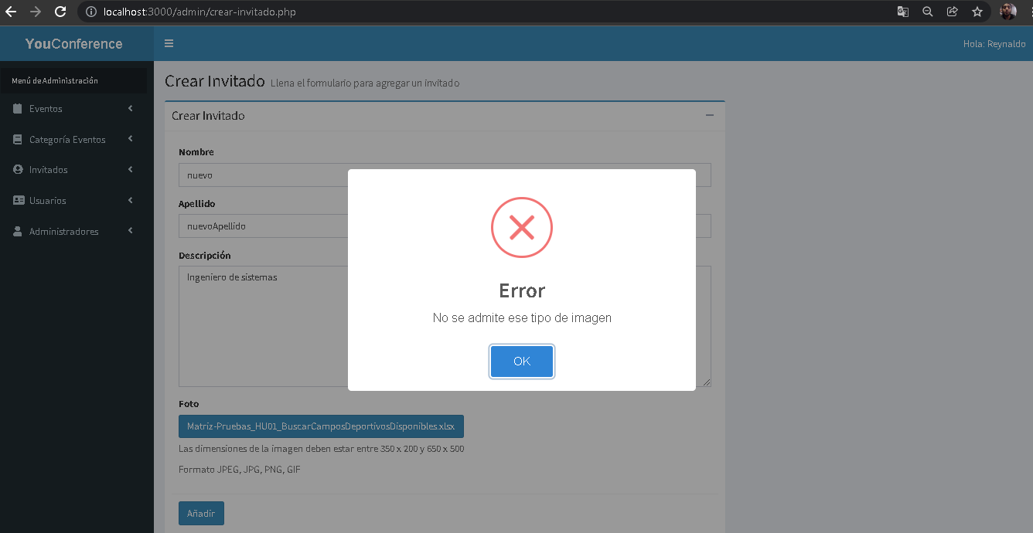 5.Seleccionar botón Añadir

Evidencia09
Evidencias de Casos de Pruebas

Identificación del Caso de Prueba 01

Código del Caso de Prueba | Nombre del Caso de Prueba | Prueba Ejecutada
9 | Registro de categoria exitoso

1.Abir la aplicación YouConference

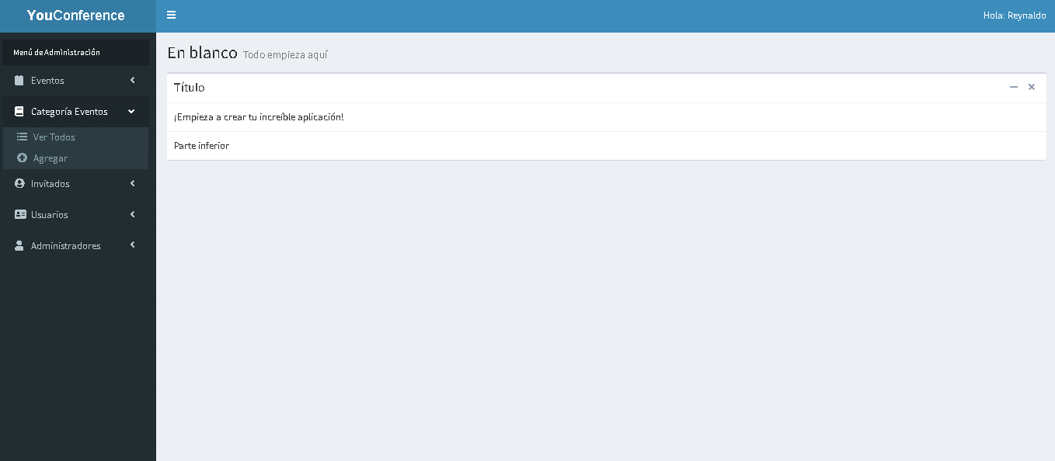 2.- Seleccionar la opción categoria evento

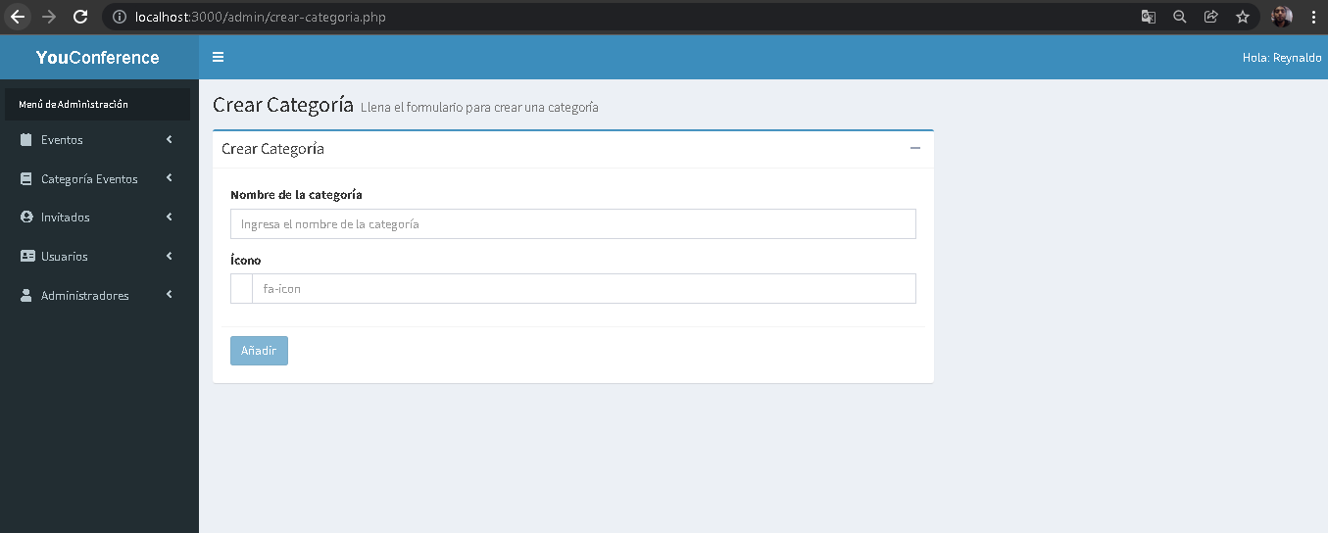 3. Seleccionar la opción de "Agregar"

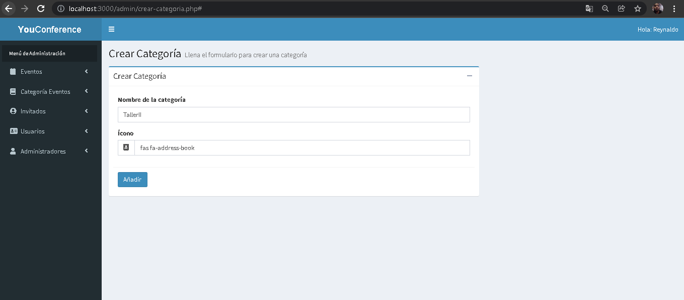 4. Ingresar correctamente todos los campos del formulario

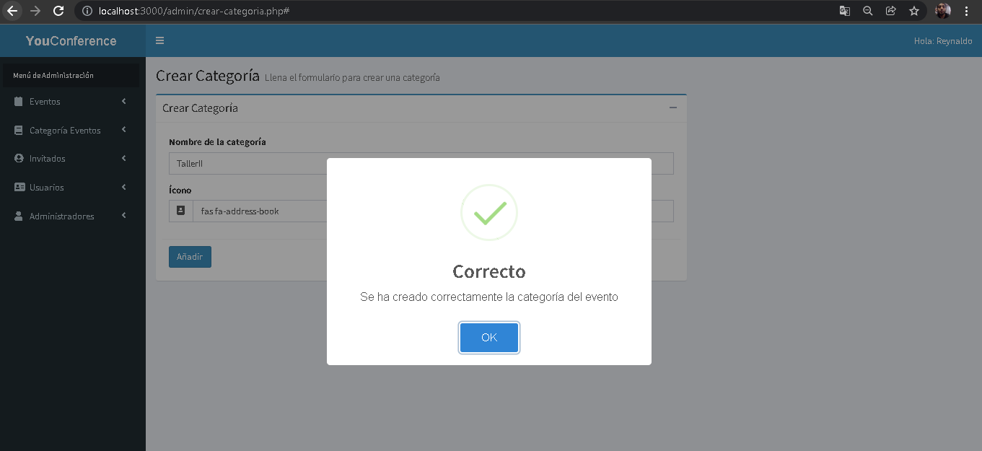 5.Seleccionar botón Añadir

Evidencia10
Evidencias de Casos de Pruebas

Identificación del Caso de Prueba 01

Código del Caso de Prueba | Nombre del Caso de Prueba | Prueba Ejecutada
10 | Registro de categoria campos vacíos

1.Abir la aplicación YouConference

2.- Seleccionar la opción categoria evento

3. Seleccionar la opción de "Agregar"

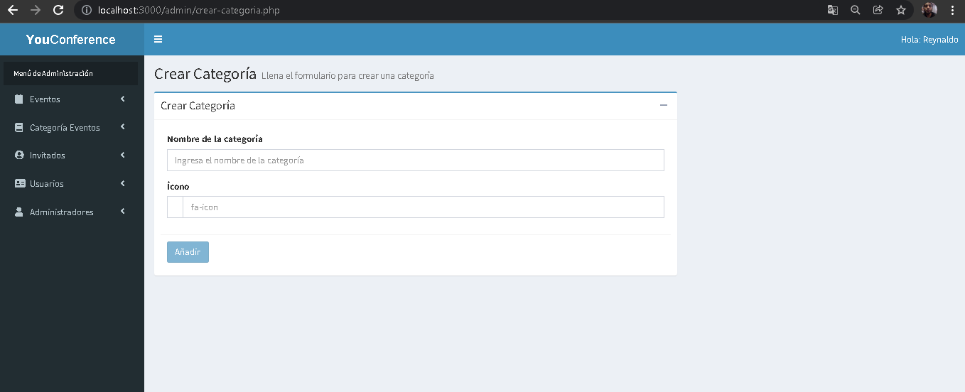 4. Dejar los campos vacios del formulario

5.Seleccionar botón Añadir

